Parkplatz MWStr.-BrüStra
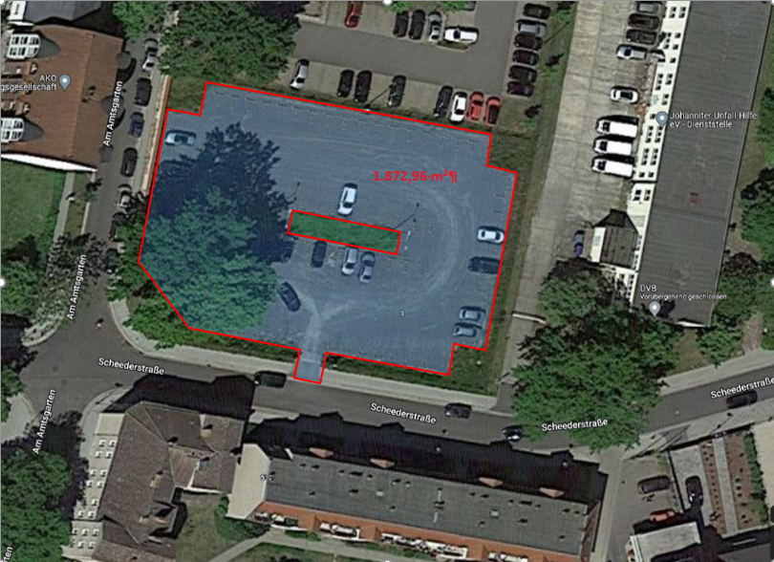
Leistungsverzeichnis Winterdienst - Parkplatz Max-Werner-Straße / Brückenstraße und Scheederstraße Königs Wusterhausen (Ausweichparklatz)

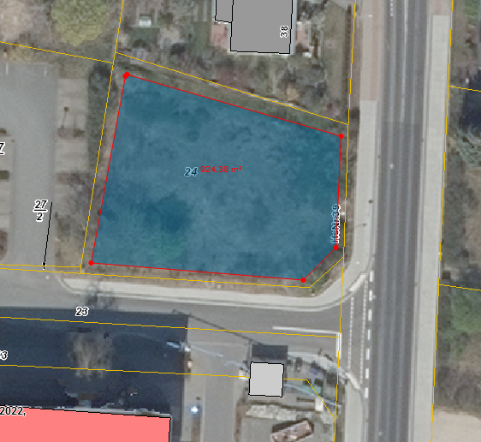
Winterdienst inklusive Haftpflichtversicherung unter Berücksichtigung der gültigen Straßenreinigungssatzung der Stadt Königs Wusterhausen
 |  |  |  | Parkplatz Max-Werner-Straße / Brückenstraße
Leistungsort | Gesamtfläche in m² | Leistungsumfang | Preis je Einsatz/ netto

Verkehrsfläche (Schotter)mit Poller Abgrenzung | 514 | Mo - Fr bis 06:00 Uhr

Parkfläche (Schotter) mit Parkbegrenzung | 410 | Mo - Fr bis 06:00 Uhr

Park- und Verkehrsfläche Scheederstraße (Schotter mit Parkbegrenzung) | 1,873 | Mo - Fr bis 06:00 Uhr
Sonderleistung (nach Abstimmung mit dem Auftraggeber durchzuführen) |  | Abtransport von Schneemassen, wenn Parkplatzkapazität nicht mehr ausreicht

 |  | Preis/ m³ (netto):
Summe netto | 2,797 |  | 0.00 €

alle gelb hinterlegten Felder sind auszufüllen
 |  |  |  | Parkplatz Scheederstraße

Parkplatz MWStr.
Leistungsverzeichnis Winterdienst - Parkplatz Max-Werner-Straße Königs Wusterhausen

Winterdienst inklusive Haftpflichtversicherung unter Berücksichtigung der gültigen Straßenreinigungssatzung der Stadt Königs Wusterhausen

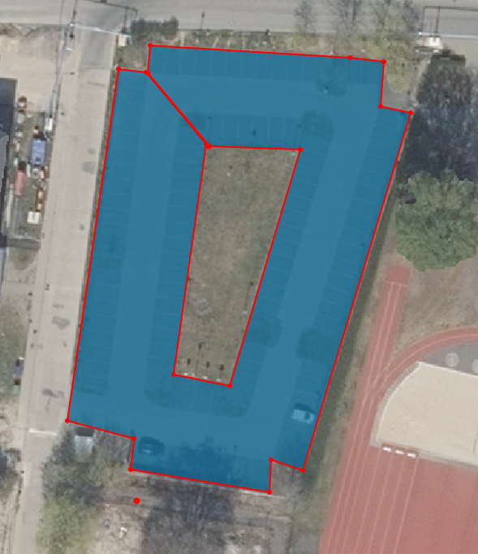
Leistungsort | Gesamtfläche in m² | Leistungsumfang | Preis je Einsatz/ netto

Parkfläche inkl. Wegefläche | 2,500 | Mo - Sa bis 06:00 Uhr
 |  | Sonn- und Feiertag bis 09:00 Uhr
Sonderleistung (nach Abstimmung mit dem Auftraggeber durchzuführen) |  | Abtransport von Schneemassen, wenn Parkplatzkapazität nicht mehr ausreicht

 |  | Preis/ m³ (netto):
Summe netto | 2,500 |  | 0.00 €

alle gelb hinterlegten Felder sind auszufüllen

Schulweg 1a
Leistungsbeschreibung Winterdienst - 15711 Königs Wusterhausen, Schulweg 1a

Winterdienst inklusive Haftpflichtversicherung unter Berücksichtigung der gültigen Straßenreinigungssatzung der Stadt Königs Wusterhausen

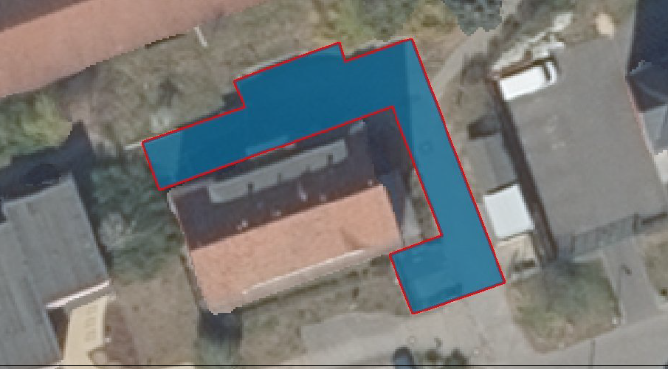
Leistungsort | Gesamtfläche in m² | Leistungsumfang | Preis je Einsatz/ netto

Hof- und Wegeflächen | 240 | Mo - Fr bis 06:00 Uhr

Sonderleistung (nach Abstimmung mit dem Auftraggeber durchzuführen) |  | Abtransport von Schneemassen, wenn Parkplatzkapazität nicht mehr ausreicht.

 |  | Preis/ m³ (netto):
Summe netto | 240 |  | 0.00 €

alle gelb hinterlegten Felder sind auszufüllen

OSZ + SH KWh
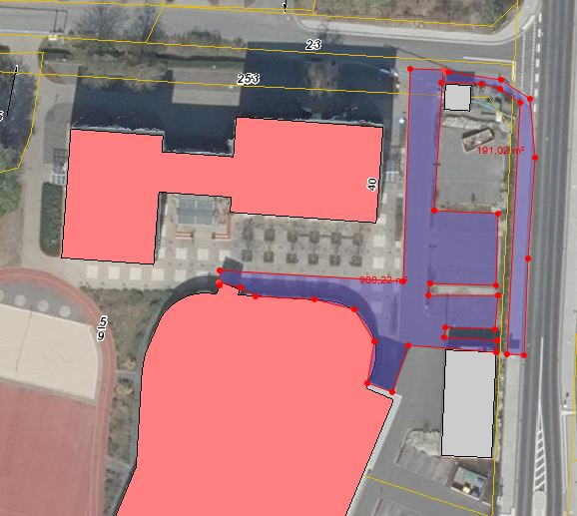
Leistungsbeschreibung Winterdienst -Oberstufenzentrum und Sporthalle Königs Wusterhausen, Brückenstraße 40

Winterdienst inklusive Haftpflichtversicherung unter Berücksichtigung der gültigen Straßenreinigungssatzung der Stadt Königs Wusterhausen

Leistungsort | Gesamtfläche in m² | Leistungsumfang |  | Preis je Einsatz/ netto | Schule
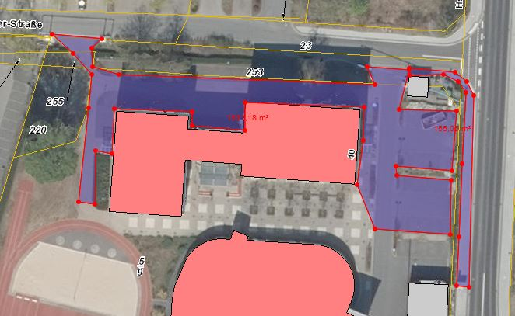
Zuwegungen zu den Parkplätzen des OSZ und bis Pflegestützpunkt; zwischen Schule und Sporthalle, hinterer Eingangsbereich bis Aufzug | 2,260 | Mo - Fr bis 07:00 Uhr

 |  | 478 m² | Samstag, Sonn- und Feiertag in der Zeit von 07 Uhr bis 22:00 Uhr

Gehweg Brückenstraße | 105 | Mo - Fr bis 07:00 Uhr

 |  | 105 m² | Samstag, Sonn- und Feiertag in der Zeit von 07-00 Uhr - 20:00 Uhr

Sonderleistung (nach Abstimmung mit dem Auftraggeber durchzuführen) |  | Abtransport von Schneemassen, wenn Parkplatzkapazität nicht mehr ausreicht.

 |  | Preis/ m³ (netto):
Summe netto | 2,365 |  |  | 0.00 € | Sporthalle

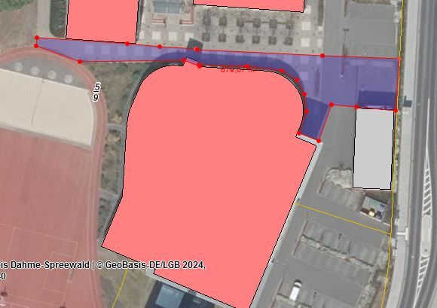
alle gelb hinterlegten Felder sind auszufüllen

